Indice
INDICE
1 | 2.1.1 Emisiones de contaminantes atmosféricos
2 | 2.1.1 Número de zonas de evaluación de NO2, PM10 y O3 según valores límite y objetivo
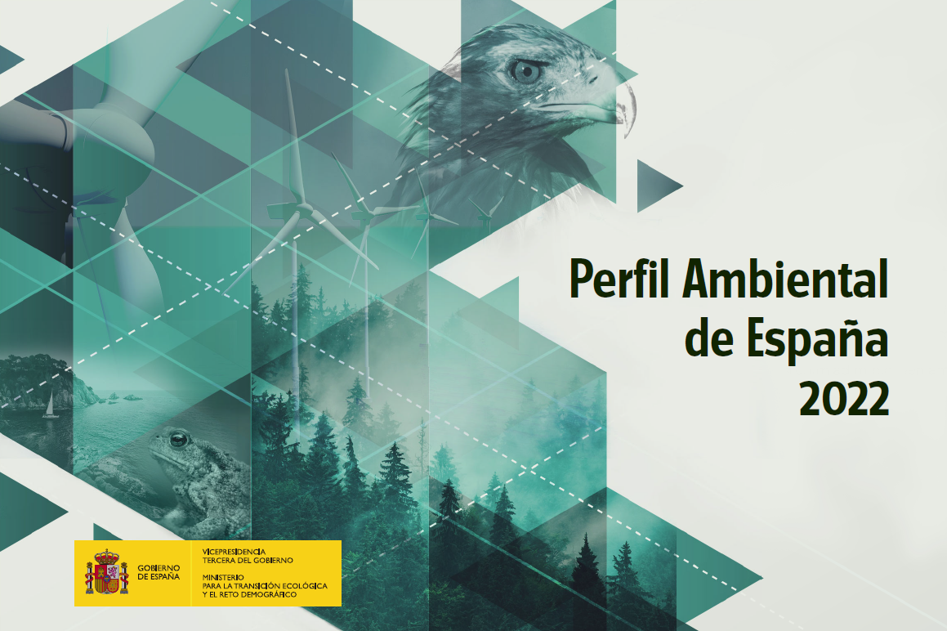
3 | 2.1.1 Nivel medio de exposición PM2,5 (IME PM2,5)
4 | 2.1.1 Calidad del aire de fondo regional: concentraciones medias de SO2, NO2, PM2,5, PM10 y O3
5 | 2.1.2 Consumo e intensidad de energía primaria y final
6 | 2.1.2 Generación de electricidad de origen renovable y potencia instalada de energía eléctrica de origen renovable
7 | 2.1.2 Garantías de origen y etiquetado de electricidad
8 | 2.1.2 Objetivo de renovables y objetivo en transporte (RED II)
9 | 2.1.2 Dependencia energética exterior
10 | 2.1.3. Emisiones de gases de efecto invernadero totales y por habitantes y PIB
11 | 2.1.3 Evolución de emisiones de GEI por sector agregado
12 | 2.1.3 Periodos de sequía. Precipitación y temperatura media anual
13 | 2.1.3 Número de solicitudes de inscripción en el Registro de huella de carbono, compensación y Proyectos de absorción por tipos de sección del registro
14 | 2.1.3 Precio del derecho de emisión en el Régimen de Comercio de Derechos de Emisión de la UE
15 | 2.2.1 Evolución del número y superficie acumulada de espacios protegidos
16 | 2.2.1 Tendencia en la distribución de los grandes ecosistemas en relación con los espacios protegidos
17 | 2.2.1 Número de alertas de especies exóticas invasoras
18 | 2.2.1 Número de taxones identificados por grupo taxonómico, con indicación del porcentaje de especies que tienen algún grado de amenaza
19 | 2.2.1 Índice de cambio de poblaciones de aves comunes en España
20 | 2.2.1 Defoliación de masas forestales
21 | 2.2.1 Incendios forestales: número de incendios y superficie afectada
22 | 2.2.1 Bosques y otras superficies forestales
23 | 2.2.1 Superficie de formaciones forestales arboladas y diversidad específica de las masas arboladas
24 | 2.2.2 Variación de la superficie de parcelas urbanas y de la superficie de parcelas edificadas entre 2010 y 2021 (%)
25 | 2.2.2 Pérdida de suelo por erosión
26 | 2.2.3 Expedientes sancionadores en el dominio público marítimo-terrestre y recuperaciones posesorias del DPMT
27 | 2.2.3 Basuras marinas en playas
28 | 2.2.3 Microplásticos en playas
29 | 2.2.3 RID/WISE-1: descargas directas e indirectas desde ríos al mar, de contaminantes químicos y nutrientes
30 | 2.2.3 Calidad de las aguas de baño marítimas
31 | 2.2.4 Reservas de agua embalsada
32 | 2.2.4 Volumen de agua en forma de nieve
33 | 2.2.4 Volumen de agua utilizada en España para los principales usos consuntivos
34 | 2.2.4 Fitobentos en ríos
35 | 2.2.4 Contenido de nitratos de origen agrario en las aguas
36 | 2.2.4 Plaguicidas en las aguas
37 | 2.2.4 Evolución del estado de las masas de agua superficial y subterránea
38 | 2.2.4 Calidad de las aguas de baño continentales
39 | 2.2.4 Identificación de la intrusión salina en aguas subterráneas
40 | 2.2.4 Vertidos de aguas residuales
41 | 2.2.4 Situación de los sistemas hidrológicos respecto de la sequía prolongada y la escasez coyuntural
42 | 2.3.1 Comercialización de productos fitosanitarios
43 | 2.3.1 Riesgo de los productos fitosanitarios: HRI1 y HRI2
44 | 2.3.1 Consumo de energía final por el sector industrial
45 | 2.3.1 Emisiones de contaminantes atmosféricos del sector industrial
46 | 2.3.1 Emisiones de contaminantes del transporte
47 | 2.3.1 Parque de turismos por tipo de combustible
48 | 2.3.1 Consumo de energía final del transporte
49 | 2.3.1 Consumo de energía final de origen renovable del transporte
50 | 2.3.1 Transporte público urbano
51 | 2.3.1 Consumo de energía final en el sector hogares
52 | 2.3.1 Número de visitantes a los parques nacionales
53 | 2.3.1 Turismo rural: alojamientos, plazas, turistas y pernoctaciones
54 | 2.3.1 Número de alojamientos con etiqueta europea ecológica Ecolabel en España
55 | 2.4.1 Población
56 | 2.4.1 Porcentaje de municipios que pierden población
57 | 2.4.1 Porcentaje de áreas urbanas que pierden población en la última década
58 | 2.4.1 Porcentaje de municipios que han perdido población en la última década: municipios con más de la mitad de su superficie forestal y municipios con Espacios Naturales Protegidos
59 | 2.4.1 Porcentaje de municipios en riesgo demográfico y porcentaje de municipios de la Red Natura 2000 en riesgo demográfico
60 | 2.4.1 Índice de envejecimiento
61 | 2.4.1 Porcentaje de municipios masculinizados
62 | 2.4.1 Población en riesgo de pobreza o exclusión social
63 | 2.4.2 Generación de residuos municipales
64 | 2.4.2 Tratamiento de residuos municipales
65 | 2.4.2 Productividad de la energía
66 | 2.4.2 Consumo nacional de materiales
67 | 2.4.2 Gasto medio por hogar en la reparación y mantenimiento de los productos
68 | 2.4.2 Tasa de circularidad
69 | 2.4.2 Huella de consumo
70 | 2.4.2 Número de productos con etiqueta europea Ecolabel en España
71 | 2.4.2 Número de organizaciones españolas que han implementado un sistema de gestión ambiental EMAS
72 | 2.5.1 Mortalidad por golpe de calor
73 | 2.5.1 Fallecimientos por desastres naturales
74 | 2.5.1 Número de solicitudes evaluadas de instalaciones de utilización confinada, para realizar actividades con OMG
75 | 2.5.1 Número de solicitudes evaluadas de liberaciones voluntarias de OMG
76 | 2.6.1 Empleo verde
77 | 2.6.1 Gasto en protección del medio ambiente
78 | 2.6.1 Impuestos ambientales
79 | 2.6.1 Índice de ecoinnovación
 | 3. Información por comunidades autónomas: datos básicos

212. ConsumoIntensidadEnergía
Regresar <-
 | 2.1 Aire y Clima
 | 2.1.2 Energía

 | Consumo e intensidad de energía primaria y final

Consumo de energía primaria (Mtep)
 | Consumo de energía primaria
 |  | 2000 | 2001 | 2002 | 2003 | 2004 | 2005 | 2006 | 2007 | 2008 | 2009 | 2010 | 2011 | 2012 | 2013 | 2014 | 2015 | 2016 | 2017 | 2018 | 2019 | 2020 | 2021
 | E. Primaria (ktep) | 114,531.3 | 117,538.6 | 121,302.5 | 126,048.8 | 132,817.1 | 136,035.0 | 136,209.1 | 138,838.1 | 133,917.7 | 123,014.0 | 123,007.6 | 122,664.5 | 123,028.0 | 115,671.1 | 113,815.6 | 118,156.4 | 118,432.7 | 124,920.2 | 124,304.0 | 120,628.8 | 105,026.2 | 112,128.6
 | E. Primaria (Mtep) | 114.5 | 117.5 | 121.3 | 126.0 | 132.8 | 136.0 | 136.2 | 138.8 | 133.9 | 123.0 | 123.0 | 122.7 | 123.0 | 115.7 | 113.8 | 118.2 | 118.4 | 124.9 | 124.3 | 120.6 | 105.0 | 112.1
 | Carbón | 20,940.4 | 19,172.0 | 21,602.0 | 20,132.9 | 21,053.1 | 20,516.6 | 17,851.6 | 19,981.0 | 13,446.4 | 9,665.2 | 7,281.1 | 12,716.1 | 15,518.7 | 11,447.7 | 11,568.2 | 13,583.2 | 10,795.9 | 12,869.1 | 11,472.6 | 5,036.5 | 3,081.4 | 3,064.3
 | Carbón (Mtep) | 20.9 | 19.2 | 21.6 | 20.1 | 21.1 | 20.5 | 17.9 | 20.0 | 13.4 | 9.7 | 7.3 | 12.7 | 15.5 | 11.4 | 11.6 | 13.6 | 10.8 | 12.9 | 11.5 | 5.0 | 3.1 | 3.1
 | Productos petrolíferos | 55,416.2 | 57,414.8 | 57,691.6 | 59,658.4 | 61,953.7 | 62,845.2 | 62,928.6 | 63,520.9 | 60,817.1 | 56,425.0 | 54,282.4 | 51,788.1 | 47,793.1 | 46,257.7 | 46,303.2 | 48,564.3 | 49,689.0 | 52,851.3 | 52,799.3 | 51,311.2 | 40,349.2 | 45,298.3
 | Productos petrolíferos (Mtep) | 55.4 | 57.4 | 57.7 | 59.7 | 62.0 | 62.8 | 62.9 | 63.5 | 60.8 | 56.4 | 54.3 | 51.8 | 47.8 | 46.3 | 46.3 | 48.6 | 49.7 | 52.9 | 52.8 | 51.3 | 40.3 | 45.3
 | Gas natural | 14,744.5 | 15,928.7 | 18,306.0 | 20,881.7 | 24,731.3 | 29,364.0 | 30,792.2 | 31,306.8 | 34,517.8 | 30,846.4 | 30,659.3 | 28,450.7 | 28,220.1 | 25,692.5 | 23,181.6 | 24,102.2 | 24,595.0 | 26,829.7 | 26,617.2 | 30,430.6 | 27,470.7 | 29,024.8
 | Gas natural (Mtep) | 14.7 | 15.9 | 18.3 | 20.9 | 24.7 | 29.4 | 30.8 | 31.3 | 34.5 | 30.8 | 30.7 | 28.5 | 28.2 | 25.7 | 23.2 | 24.1 | 24.6 | 26.8 | 26.6 | 30.4 | 27.5 | 29.0
 | Energías renovables | 6,812.5 | 8,153.4 | 6,892.1 | 9,192.6 | 8,809.6 | 8,393.0 | 9,156.9 | 10,000.7 | 10,545.3 | 12,565.0 | 15,044.3 | 14,814.2 | 16,123.3 | 17,716.0 | 17,750.0 | 16,601.3 | 16,981.9 | 15,978.0 | 17,434.1 | 17,516.5 | 18,129.3 | 19,436.9
 | Energías renovables (Mtep) | 6.8 | 8.2 | 6.9 | 9.2 | 8.8 | 8.4 | 9.2 | 10.0 | 10.5 | 12.6 | 15.0 | 14.8 | 16.1 | 17.7 | 17.7 | 16.6 | 17.0 | 16.0 | 17.4 | 17.5 | 18.1 | 19.4
 | Residuos no renovables | 189.5 | 139.3 | 97.4 | 113.7 | 122.2 | 189.3 | 252.1 | 309.2 | 328.1 | 426.2 | 322.2 | 374.3 | 345.2 | 352.6 | 374.4 | 413.7 | 438.8 | 472.3 | 547.3 | 525.8 | 539.7 | 517.3
 | Residuos no renovables (Mtep) | 0.2 | 0.1 | 0.1 | 0.1 | 0.1 | 0.2 | 0.3 | 0.3 | 0.3 | 0.4 | 0.3 | 0.4 | 0.3 | 0.4 | 0.4 | 0.4 | 0.4 | 0.5 | 0.5 | 0.5 | 0.5 | 0.5
 | Energía nuclear | 16,046.3 | 16,433.7 | 16,255.2 | 15,960.9 | 16,407.4 | 14,842.4 | 15,509.7 | 14,214.0 | 15,212.3 | 13,783.0 | 16,134.8 | 15,044.7 | 15,990.5 | 14,785.0 | 14,931.1 | 14,903.2 | 15,272.9 | 15,131.5 | 14,478.8 | 15,218.0 | 15,174.0 | 14,713.7
 | Energía nuclear (Mtep) | 16.0 | 16.4 | 16.3 | 16.0 | 16.4 | 14.8 | 15.5 | 14.2 | 15.2 | 13.8 | 16.1 | 15.0 | 16.0 | 14.8 | 14.9 | 14.9 | 15.3 | 15.1 | 14.5 | 15.2 | 15.2 | 14.7
 | Saldo eléctrico | 381.9 | 296.6 | 458.2 | 108.6 | -260.4 | -115.5 | -282.0 | -494.5 | -949.2 | -696.8 | -716.5 | -523.7 | -962.9 | -580.5 | -292.9 | -11.4 | 659.2 | 788.4 | 954.6 | 590.1 | 282.0 | 73.3
 | Saldo eléctrico (Mtep) | 0.4 | 0.3 | 0.5 | 0.1 | -0.3 | -0.1 | -0.3 | -0.5 | -0.9 | -0.7 | -0.7 | -0.5 | -1.0 | -0.6 | -0.3 | 0.0 | 0.7 | 0.8 | 1.0 | 0.6 | 0.3 | 0.1

 | Consumo de energía final
 |  | 2000 | 2001 | 2002 | 2003 | 2004 | 2005 | 2006 | 2007 | 2008 | 2009 | 2010 | 2011 | 2012 | 2013 | 2014 | 2015 | 2016 | 2017 | 2018 | 2019 | 2020 | 2021
 | E. Final (ktep) | 80,035.2 | 84,043.8 | 85,365.6 | 90,589.8 | 94,914.7 | 97,971.9 | 95,678.8 | 98,330.0 | 94,864.1 | 88,039.5 | 89,434.4 | 86,910.1 | 83,387.4 | 80,790.5 | 79,395.3 | 80,339.7 | 82,074.6 | 84,610.4 | 86,571.3 | 86,339.2 | 73,632.1 | 80,204.7
 | E. Final (Mtep) | 80.0 | 84.0 | 85.4 | 90.6 | 94.9 | 98.0 | 95.7 | 98.3 | 94.9 | 88.0 | 89.4 | 86.9 | 83.4 | 80.8 | 79.4 | 80.3 | 82.1 | 84.6 | 86.6 | 86.3 | 73.6 | 80.2
 | Carbón | 2,045.3 | 2,309.9 | 2,306.5 | 2,141.2 | 2,160.6 | 2,012.4 | 1,854.5 | 2,011.3 | 1,866.1 | 1,332.4 | 1,493.1 | 1,750.4 | 1,344.8 | 1,629.0 | 1,340.0 | 1,354.8 | 1,252.6 | 1,523.6 | 1,393.8 | 1,232.7 | 1,089.5 | 1,258.4
 | Carbón (Mtep) | 2.0 | 2.3 | 2.3 | 2.1 | 2.2 | 2.0 | 1.9 | 2.0 | 1.9 | 1.3 | 1.5 | 1.8 | 1.3 | 1.6 | 1.3 | 1.4 | 1.3 | 1.5 | 1.4 | 1.2 | 1.1 | 1.3
 | Productos petrolíferos | 46,498.7 | 47,961.4 | 48,099.6 | 50,737.2 | 52,865.5 | 53,694.1 | 53,499.6 | 54,771.9 | 51,976.6 | 47,975.2 | 47,027.6 | 44,238.6 | 40,290.5 | 39,398.2 | 38,984.3 | 40,676.7 | 42,148.2 | 43,386.7 | 44,314.9 | 44,372.4 | 34,132.3 | 38,631.7
 | Productos petrolíferos (Mtep) | 46.5 | 48.0 | 48.1 | 50.7 | 52.9 | 53.7 | 53.5 | 54.8 | 52.0 | 48.0 | 47.0 | 44.2 | 40.3 | 39.4 | 39.0 | 40.7 | 42.1 | 43.4 | 44.3 | 44.4 | 34.1 | 38.6
 | Gas natural | 11,819.1 | 13,009.2 | 13,696.4 | 15,321.8 | 16,371.7 | 17,653.0 | 15,163.8 | 15,710.6 | 14,684.1 | 13,007.7 | 14,353.1 | 14,006.1 | 14,639.3 | 14,792.3 | 14,301.2 | 12,919.0 | 13,363.7 | 13,569.0 | 14,328.9 | 14,455.8 | 13,819.0 | 14,937.5
 | Gas natural (Mtep) | 11.8 | 13.0 | 13.7 | 15.3 | 16.4 | 17.7 | 15.2 | 15.7 | 14.7 | 13.0 | 14.4 | 14.0 | 14.6 | 14.8 | 14.3 | 12.9 | 13.4 | 13.6 | 14.3 | 14.5 | 13.8 | 14.9
 | Energías renovables | 3,467.7 | 3,484.5 | 3,592.3 | 3,653.8 | 3,682.9 | 3,784.9 | 3,998.0 | 4,272.5 | 4,403.1 | 5,000.0 | 5,363.3 | 5,797.6 | 6,285.7 | 5,034.2 | 5,089.9 | 5,273.4 | 5,108.2 | 5,352.5 | 5,803.0 | 5,895.1 | 5,510.9 | 5,569.7
 | Energías renovables (Mtep) | 3.5 | 3.5 | 3.6 | 3.7 | 3.7 | 3.8 | 4.0 | 4.3 | 4.4 | 5.0 | 5.4 | 5.8 | 6.3 | 5.0 | 5.1 | 5.3 | 5.1 | 5.4 | 5.8 | 5.9 | 5.5 | 5.6
 | Residuos no renovables | 0.0 | 0.0 | 0.0 | 0.0 | 0.0 | 0.0 | 0.0 | 0.0 | 0.0 | 107.0 | 148.1 | 179.3 | 169.5 | 152.9 | 170.2 | 164.1 | 209.2 | 219.6 | 226.4 | 217.3 | 193.4 | 213.3
 | Residuos no renovables (Mtep) | 0.0 | 0.0 | 0.0 | 0.0 | 0.0 | 0.0 | 0.0 | 0.0 | 0.0 | 0.1 | 0.1 | 0.2 | 0.2 | 0.2 | 0.2 | 0.2 | 0.2 | 0.2 | 0.2 | 0.2 | 0.2 | 0.2
 | Energía eléctrica | 16,204.6 | 17,278.8 | 17,670.7 | 18,735.9 | 19,834.0 | 20,827.3 | 21,162.9 | 21,563.6 | 21,934.1 | 20,617.2 | 21,049.2 | 20,938.0 | 20,657.6 | 19,783.9 | 19,509.6 | 19,951.7 | 19,992.7 | 20,559.0 | 20,504.3 | 20,165.9 | 18,886.9 | 19,594.2
 | Energía eléctrica (Mtep) | 16.2 | 17.3 | 17.7 | 18.7 | 19.8 | 20.8 | 21.2 | 21.6 | 21.9 | 20.6 | 21.0 | 20.9 | 20.7 | 19.8 | 19.5 | 20.0 | 20.0 | 20.6 | 20.5 | 20.2 | 18.9 | 19.6

 | Fuente:
 | Ministerio para la Transición Ecológica y el Reto Demográfico. (2023). Datos facilitados por la Subdirección General de Prospectiva, Estrategia y Normativa en Materia de Energía mediante solicitud expresa.

 | Indicadores: Macro | 2000 | 2001 | 2002 | 2003 | 2004 | 2005 | 2006 | 2007 | 2008 | 2009 | 2010 | 2011 | 2012 | 2013 | 2014 | 2015 | 2016 | 2017 | 2018 | 2019 | 2020 | 2021
 | Intensidad de Energía Primaria (1) | 142.6 | 140.8 | 140.9 | 141.6 | 143.6 | 141.3 | 135.6 | 133.2 | 127.3 | 121.6 | 121.3 | 121.7 | 125.0 | 118.6 | 114.3 | 114.3 | 111.7 | 114.2 | 111.3 | 106.2 | 105.2 | 105.3
 | Intensidad de Energía Final (2) | 87.6 | 88.5 | 87.7 | 90.5 | 91.8 | 91.7 | 85.9 | 85.1 | 81.3 | 78.6 | 79.7 | 77.4 | 76.5 | 74.7 | 72.8 | 70.9 | 70.3 | 70.1 | 70.2 | 68.7 | 68.7 | 70.4
 | (1) Se incluyen los consumos asociados a usos no energéticos en el consumo de energía primaria.
 | (2) Se excluyen los consumos asociados a usos no energéticos del consumo de energía final en línea con el procedimiento metodológico aplicado por EUROSTAT.

 | Fuente:
 | Instituto para la Diversificación y Ahorro de la Energía (IDAE). (2023). Informe Anual de intensidades Energéticas. Año 2021 (14ª Edición. Septiembre 2023). Departamento de Planificación y Estudios. Secretaría General. IDAE. MITECO.

223. Basuras marinas en playas
Regresar <-
 | 2.2 Naturaleza
 | 2.2.3 Costas y medio marino

 | Basuras marinas en playas

Promedio de objetos por campaña Demarcaciones 2013-2020
 | 505 | 397 | 274 | 312
 | 132 | 137 | 131 | 177
 | 327 | 410 | 377 | 493
 | 373 | 333 | 276 | 497
 | 215 | 227 | 158 | 183
 | Número de objetos de basura encontrados en las playas por demarcaciones marinas
 |  | Demarcación noratlántica |  |  |  |  |  |  |  |  |  |  |  | Demarcación sudatlántica |  |  |  |  |  |  |  |  |  |  |  | Demarcación Estrecho y Alborán |  |  |  |  |  |  |  |  |  |  |  | Demarcación levantino-balear |  |  |  |  |  |  |  |  |  |  |  | Demarcación canaria |  |  |  |  |  |  |  |  |  |  |  | Total España
 |  | 2013 | 2014 | 2015 | 2016 | 2017 | 2018 | 2019 | 2020 | 2021 | 2022 | Total 13-22 |  | 2013 | 2014 | 2015 | 2016 | 2017 | 2018 | 2019 | 2020 | 2021 | 2022 | Total 13-22 |  | 2013 | 2014 | 2015 | 2016 | 2017 | 2018 | 2019 | 2020 | 2021 | 2022 | Total 13-22 |  | 2013 | 2014 | 2015 | 2016 | 2017 | 2018 | 2019 | 2020 | 2021 | 2022 | Total 13-22 |  | 2013 | 2014 | 2015 | 2016 | 2017 | 2018 | 2019 | 2020 | 2021 | 2022 | Total 13-22 |  | 2013 | 2014 | 2015 | 2016 | 2017 | 2018 | 2019 | 2020 | 2021 | 2022 | Total 13-22
 | Invierno | 4536 | 3596 | 3387 | 4508 | 5951 | 6077 | 2764 | 4558 | 3670 | 4538 | 43585 | Invierno | 282 | 360 | 405 | 592 | 383 | 613 | 343 | 200 | 76 | 175 | 3429 | Invierno | 451 | 304 | 544 | 996 | 1680 | 1313 | 1128 | 1439 | 1011 | 1634 | 10500 | Invierno | 2151 | 4512 | 4331 | 2160 | 3650 | 2077 | 2633 | 3843 | 2713 | 2502 | 30572 | Invierno | 424 | 1008 | 428 | 234 | 439 | 412 | 330 | 376 | 244 | 829 | 4724 | Invierno | 7844 | 9780 | 9095 | 8490 | 12103 | 10492 | 7198 | 10416 | 7714 | 9678 | 92810
 | Primavera | 1517 | 4744 | 3398 | 3914 | 3069 | 4510 | 3087 |  | 2333 | 1988 | 28560 | Primavera | 241 | 491 | 344 | 621 | 483 | 448 | 253 |  | 247 | 65 | 3193 | Primavera | 599 | 602 | 426 | 721 | 2446 | 1992 | 1817 |  | 1684 | 2883 | 13170 | Primavera | 2175 | 2879 | 2380 | 2849 | 4751 | 1356 | 3560 |  | 2432 | 2143 | 24525 | Primavera | 559 | 539 | 431 | 469 | 428 | 593 | 383 |  | 353 | 1703 | 5458 | Primavera | 5091 | 9255 | 6979 | 8574 | 11177 | 8899 | 9100 |  | 7038 | 8782 | 74895
 | Verano | 1568 | 2738 | 2748 | 2773 | 2322 | 3066 | 1328 | 1798 | 1994 | 1362 | 21697 | Verano | 161 | 306 | 924 | 358 | 434 | 218 | 412 | 208 | 165 | 104 | 3290 | Verano | 378 | 623 | 619 | 771 | 1550 | 2230 | 1533 | 1342 | 2434 | 1775 | 13255 | Verano | 2500 | 2691 | 2140 | 2128 | 2117 | 2948 | 2277 | 2530 | 2272 | 2519 | 24122 | Verano | 177 | 486 | 197 | 514 | 255 | 356 | 249 | 286 | 216 | 945 | 3681 | Verano | 4784 | 6844 | 6628 | 6544 | 6678 | 8818 | 5799 | 6164 | 7081 | 6705 | 66045
 | Otoño | 1794 | 2303 | 4127 | 3804 | 2430 | 2307 | 2413 | 2651 | 1210 | 1845 | 24884 | Otoño | 236 | 741 | 1092 | 534 | 820 | 100 | 413 | 129 | 175 | 99 | 4339 | Otoño | 530 | 995 | 743 | 1434 | 1684 | 1646 | 3288 | 1513 | 2458 | 1850 | 16141 | Otoño | 5715 | 5015 | 3125 | 4400 | 3254 | 4835 | 5520 | 2920 | 2701 | 2068 | 39553 | Otoño | 472 | 698 | 257 | 277 | 664 | 243 | 302 | 195 | 323 | 691 | 4122 | Otoño | 8747 | 9752 | 9344 | 10449 | 8852 | 9131 | 11936 | 7408 | 6858 | 6553 | 89030

 | Total | 9415 | 13381 | 13660 | 14999 | 13772 | 15960 | 9592 | 9007 | 9207 | 9733 | 118726 | Total | 920 | 1898 | 2765 | 2105 | 2120 | 1379 | 1421 | 537 | 663 | 443 | 14251 | Total | 1958 | 2524 | 2332 | 3922 | 7360 | 7181 | 7766 | 4294 | 7587 | 8142 | 53066 | Total | 12541 | 15097 | 11976 | 11537 | 13772 | 11216 | 13990 | 9293 | 10118 | 9232 | 118772 | Total ítems | 1632 | 2731 | 1313 | 1494 | 1786 | 1604 | 1264 | 857 | 1136 | 4168 | 17985 | Total ítems | 26466 | 35631 | 32046 | 34057 | 38810 | 37340 | 34033 | 23988 | 28691 | 31718 | 322780
 | Campañas | 30 | 31 | 36 | 36 | 36 | 36 | 36 | 27 | 36 | 40 | 344 | Campañas | 8 | 8 | 8 | 8 | 8 | 6 | 8 | 6 | 8 | 8 | 76 | Campañas | 16 | 16 | 16 | 16 | 16 | 16 | 16 | 12 | 16 | 16 | 156 | Campañas | 35 | 36 | 32 | 32 | 35 | 36 | 36 | 26 | 36 | 36 | 340 | Campañas | 7 | 12 | 8 | 8 | 8 | 8 | 8 | 6 | 8 | 16 | 89 | Campañas | 96 | 103 | 100 | 100 | 103 | 102 | 104 | 77 | 104 | 116 | 1005
 | Media | 314 | 432 | 379 | 417 | 383 | 443 | 266 | 334 | 256 | 243 | 345 | Media | 115 | 237 | 346 | 263 | 265 | 230 | 178 | 90 | 83 | 55 | 188 | Media | 122 | 158 | 146 | 245 | 460 | 449 | 485 | 358 | 474 | 509 | 340 | Media | 358 | 419 | 374 | 361 | 393 | 312 | 389 | 357 | 281 | 256 | 349 | Promedio | 233 | 228 | 164 | 187 | 223 | 201 | 158 | 143 | 142 | 261 | 202 | Promedio | 276 | 346 | 320 | 341 | 377 | 366 | 327 | 312 | 276 | 273 | 321

 |  | Demarcación noratlántica |  |  |  |  |  |  |  |  |  |  |  | Demarcación sudatlántica |  |  |  |  |  |  |  |  |  |  |  | Demarcación Estrecho y Alborán |  |  |  |  |  |  |  |  |  |  |  | Demarcación levantino-balear |  |  |  |  |  |  |  |  |  |  |  | Demarcación canaria |  |  |  |  |  |  |  |  |  |  |  | Total España
 |  | Invierno | Primavera | Verano | Otoño | Total |  |  |  |  |  |  |  | Invierno | Primavera | Verano | Otoño | Total |  |  |  |  |  |  |  | Invierno | Primavera | Verano | Otoño | Total |  |  |  |  |  |  |  | Invierno | Primavera | Verano | Otoño | Total |  |  |  |  |  |  |  | Invierno | Primavera | Verano | Otoño | Total |  |  |  |  |  |  |  | Invierno | Primavera | Verano | Otoño | Total
 | TOTAL 2013 | 4536 | 1517 | 1568 | 1794 | 9415 |  |  |  |  |  |  | TOTAL 2013 | 282 | 241 | 161 | 236 | 920 |  |  |  |  |  |  | TOTAL 2013 | 451 | 599 | 378 | 530 | 1958 |  |  |  |  |  |  | TOTAL 2013 | 2151 | 2175 | 2500 | 5715 | 12541 |  |  |  |  |  |  | TOTAL 2013 | 424 | 559 | 177 | 472 | 1632 |  |  |  |  |  |  | TOTAL 2013 | 7844 | 5091 | 4784 | 8747 | 26466
 | Campañas | 8 | 8 | 6 | 8 | 30 |  |  |  |  |  |  | Campañas | 2 | 2 | 2 | 2 | 8 |  |  |  |  |  |  | Campañas | 4 | 4 | 4 | 4 | 16 |  |  |  |  |  |  | Campañas | 9 | 8 | 9 | 9 | 35 |  |  |  |  |  |  | Campañas | 2 | 2 | 1 | 2 | 7 |  |  |  |  |  |  | Campañas | 25 | 24 | 22 | 25 | 96
 | Promedio | 567 | 190 | 261 | 224 | 314 |  |  |  |  |  |  | Promedio | 141 | 121 | 81 | 118 | 115 |  |  |  |  |  |  | Promedio | 150 | 200 | 126 | 177 | 163 |  |  |  |  |  |  | Promedio | 239 | 272 | 278 | 635 | 358 |  |  |  |  |  |  | Promedio | 212 | 280 | 177 | 236 | 233 |  |  |  |  |  |  | Promedio | 314 | 212 | 217 | 350 | 276

 | TOTAL 2014 | 3596 | 4744 | 2738 | 2303 | 13381 |  |  |  |  |  |  | TOTAL 2014 | 360 | 491 | 306 | 741 | 1898 |  |  |  |  |  |  | TOTAL 2014 | 304 | 602 | 623 | 995 | 2524 |  |  |  |  |  |  | TOTAL 2014 | 4512 | 2879 | 2691 | 5015 | 15097 |  |  |  |  |  |  | TOTAL 2014 | 1008 | 539 | 486 | 698 | 2731 |  |  |  |  |  |  | TOTAL 2014 | 9780 | 9255 | 6844 | 9752 | 35631
 | Campañas | 8 | 8 | 7 | 8 | 31 |  |  |  |  |  |  | Campañas | 2 | 2 | 2 | 2 | 8 |  |  |  |  |  |  | Campañas | 4 | 4 | 4 | 4 | 16 |  |  |  |  |  |  | Campañas | 9 | 9 | 9 | 9 | 36 |  |  |  |  |  |  | Campañas | 3 | 3 | 3 | 3 | 12 |  |  |  |  |  |  | Campañas | 26 | 26 | 25 | 26 | 103
...

241. Municipios pierden pobl.
Regresar <-
 | 2.4 Sostenibilidad
 | 2.4.1 Reto demográfico, economía y sociedad

 | Porcentaje de municipios que pierden población

 | Municipios que pierden población en el siglo XXl (2001-2022)

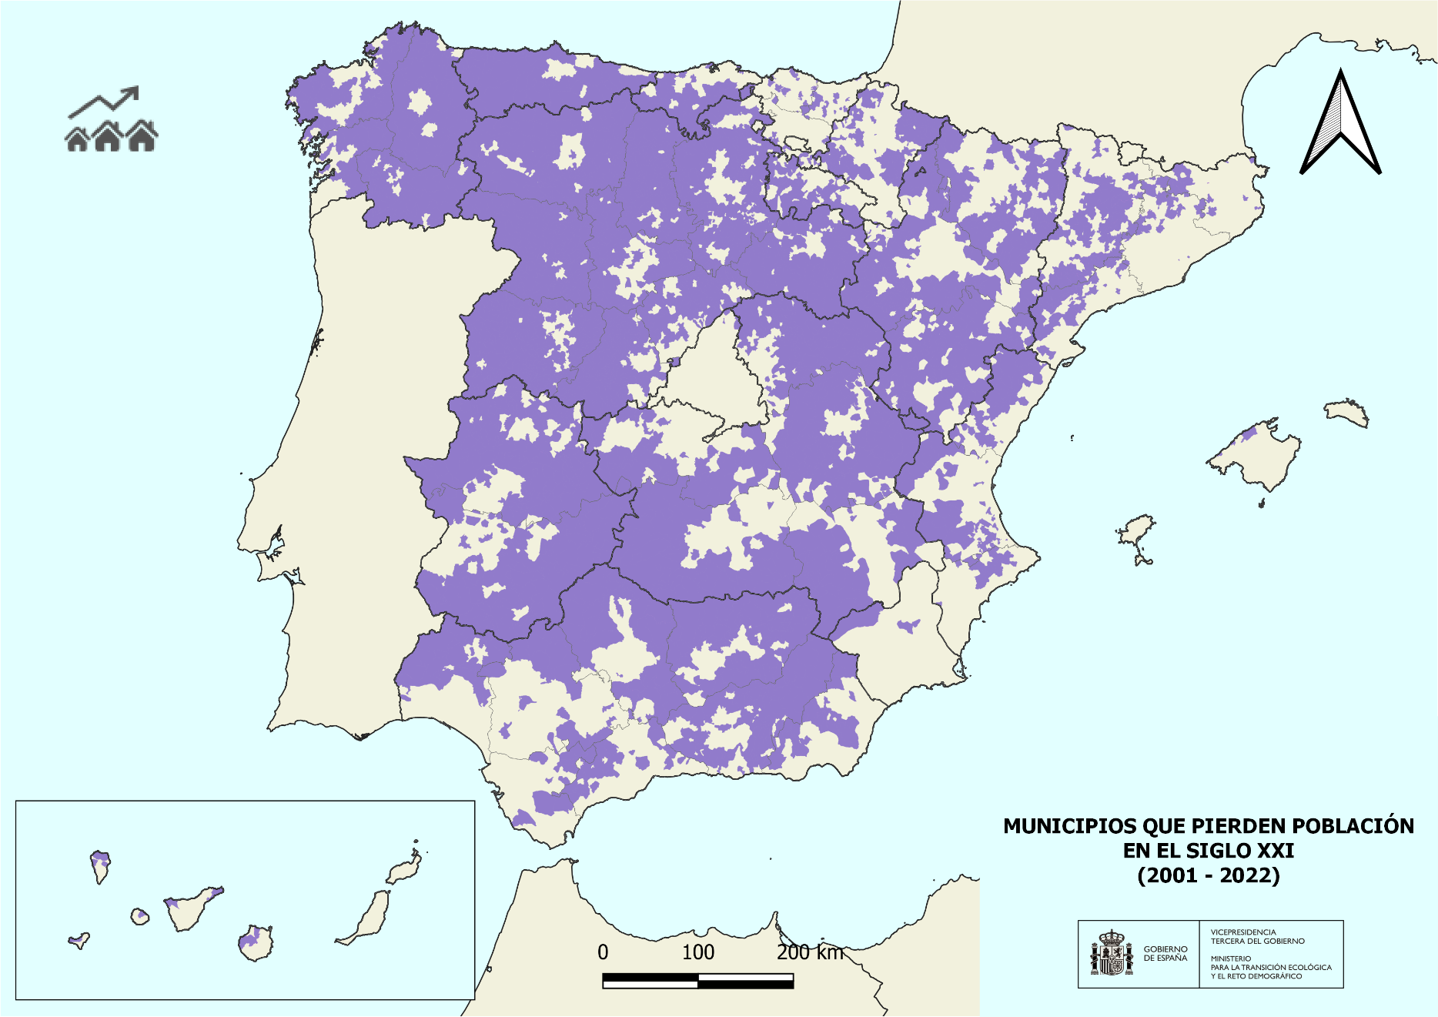

 | Municipios que pierden población en la última década (2013-2022)

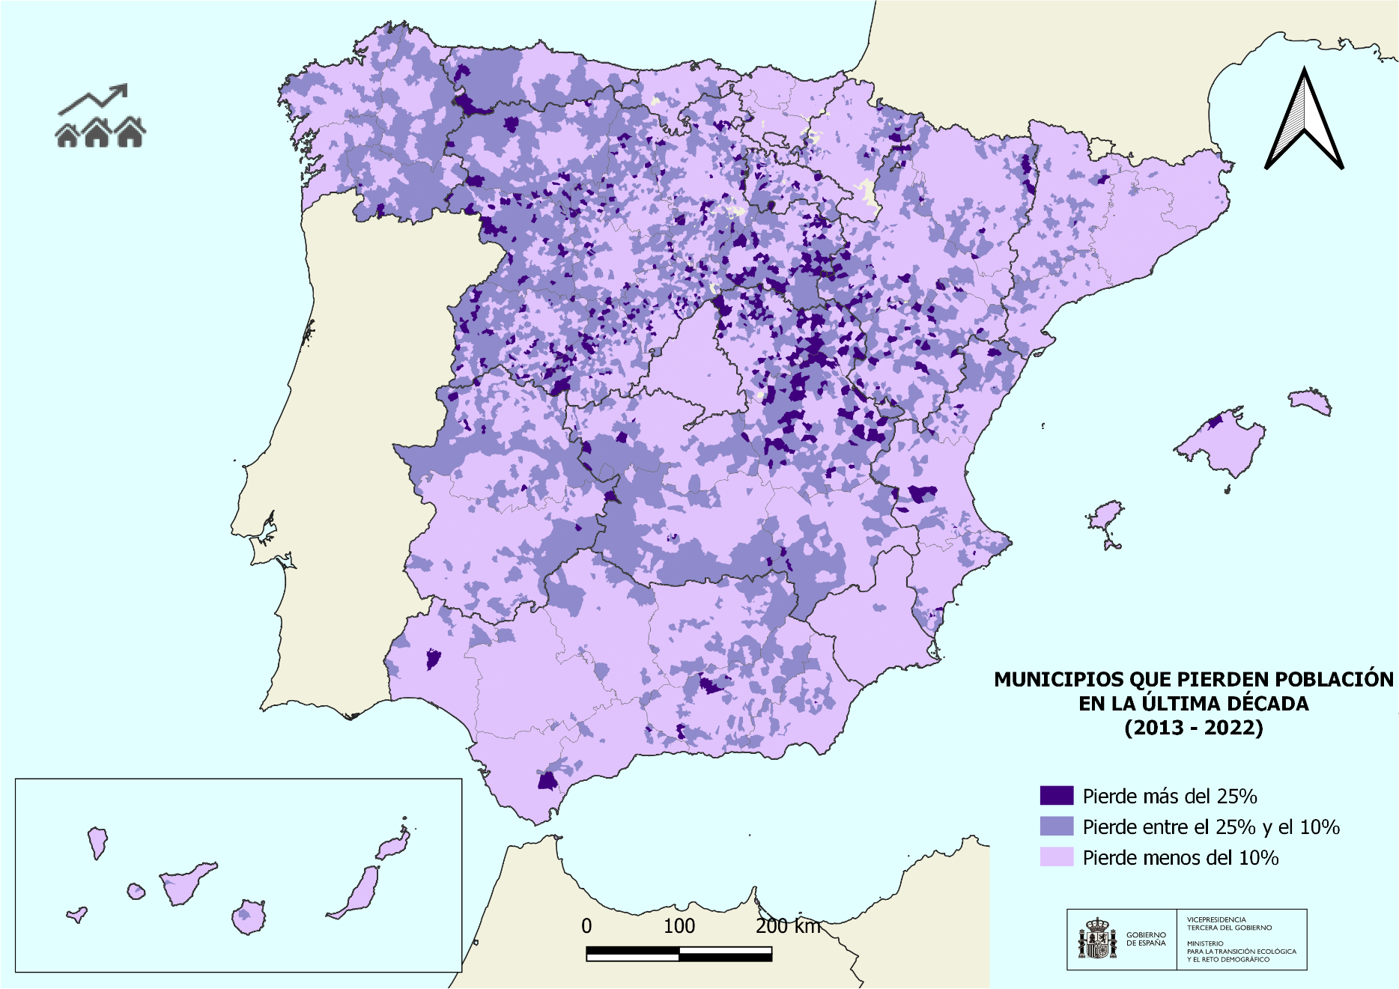

 | Fuente:
 | Ministerio para la Transición Ecológica y el Reto Demográfico. (2023). Elaborado por la Secretaría General para el Reto Demográfico, a partir de las cifras oficiales de población resultantes de la revisión del Padrón municipal a 1 de enero de cada año del INE.

241. Áreas urb. pierden poblac
Regresar <-
 | 2.4 Sostenibilidad
 | 2.4.1 Reto demográfico, economía y sociedad

 | Porcentaje de áreas urbanas que pierden población en la última década

 | Áreas urbanas que pierden población en la última década (2013-2022)

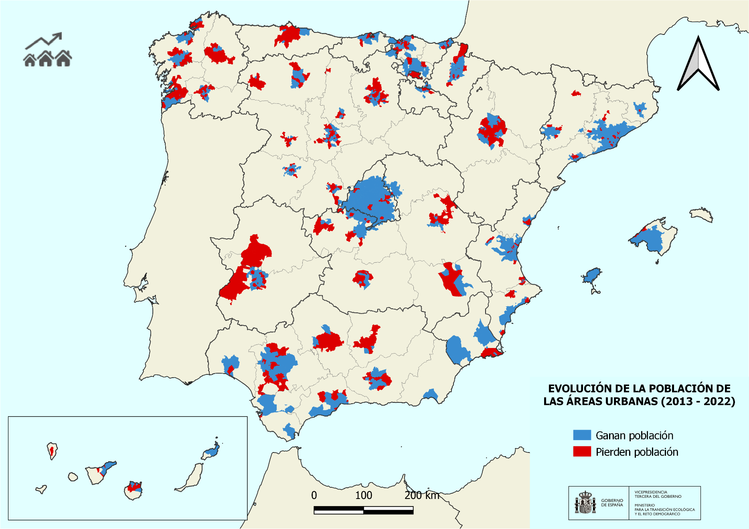

 | Fuente:
 | Ministerio para la Transición Ecológica y el Reto Demográfico. (2023). Elaborado por la Secretaría General para el Reto Demográfico, a partir de las cifras oficiales de población resultantes de la revisión del Padrón municipal a 1 de enero de cada año del INE, y de los datos del Atlas Estadístico de las Áreas Urbanas del Ministerio de Transportes, movilidad y Agenda Urbana.

241. Mun sup forestal y EN pob
Regresar <-
 | 2.4 Sostenibilidad
 | 2.4.1 Reto demográfico, economía y sociedad

 | Porcentaje de municipios que han perdido población en la última década: municipios con más de la mitad de su superficie forestal y municipios con espacios naturales protegidos

 | Espacios forestales en municipios con más de la mitad de superficie forestal que pierden población en la última década (2013-2022)

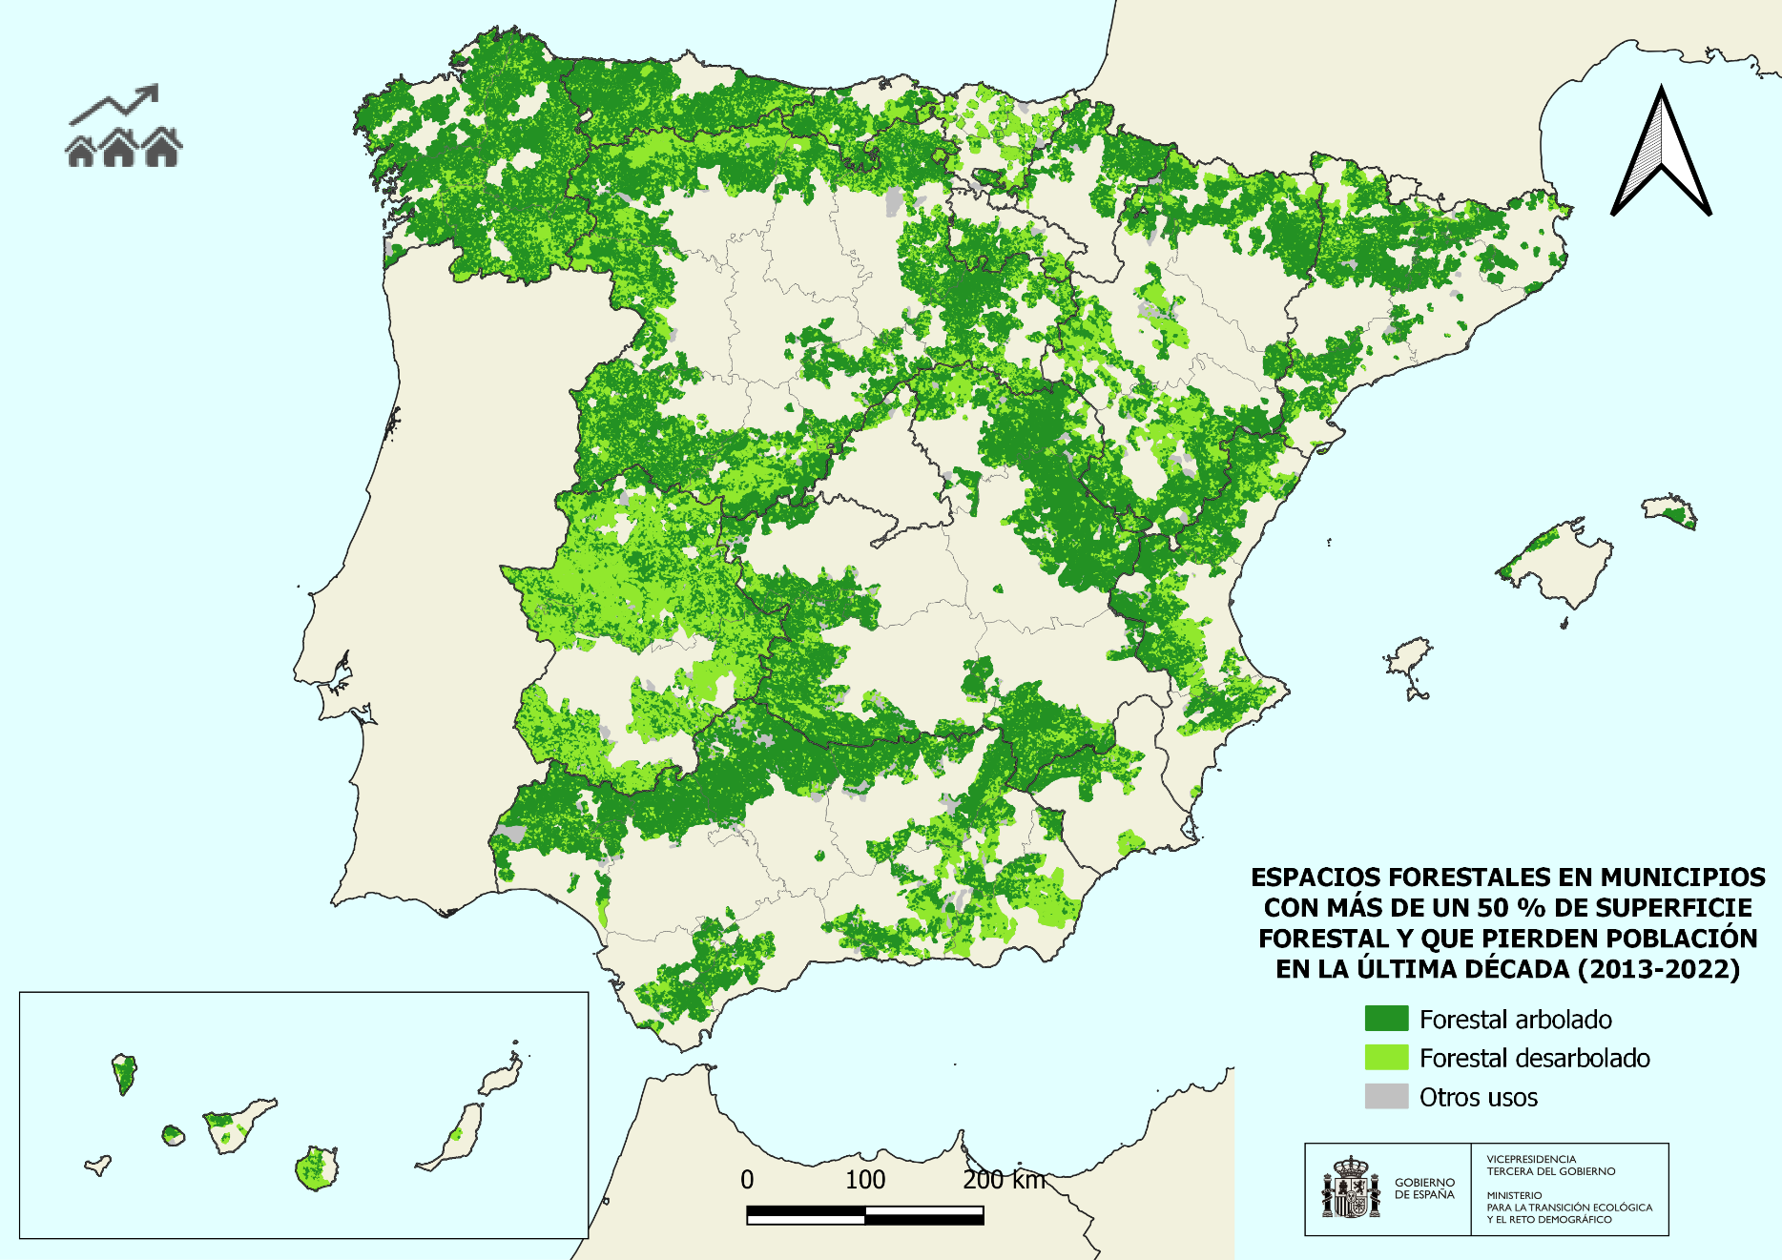

 | Municipios con espacios naturales protegidos que pierden población en la última década (2013-2022)

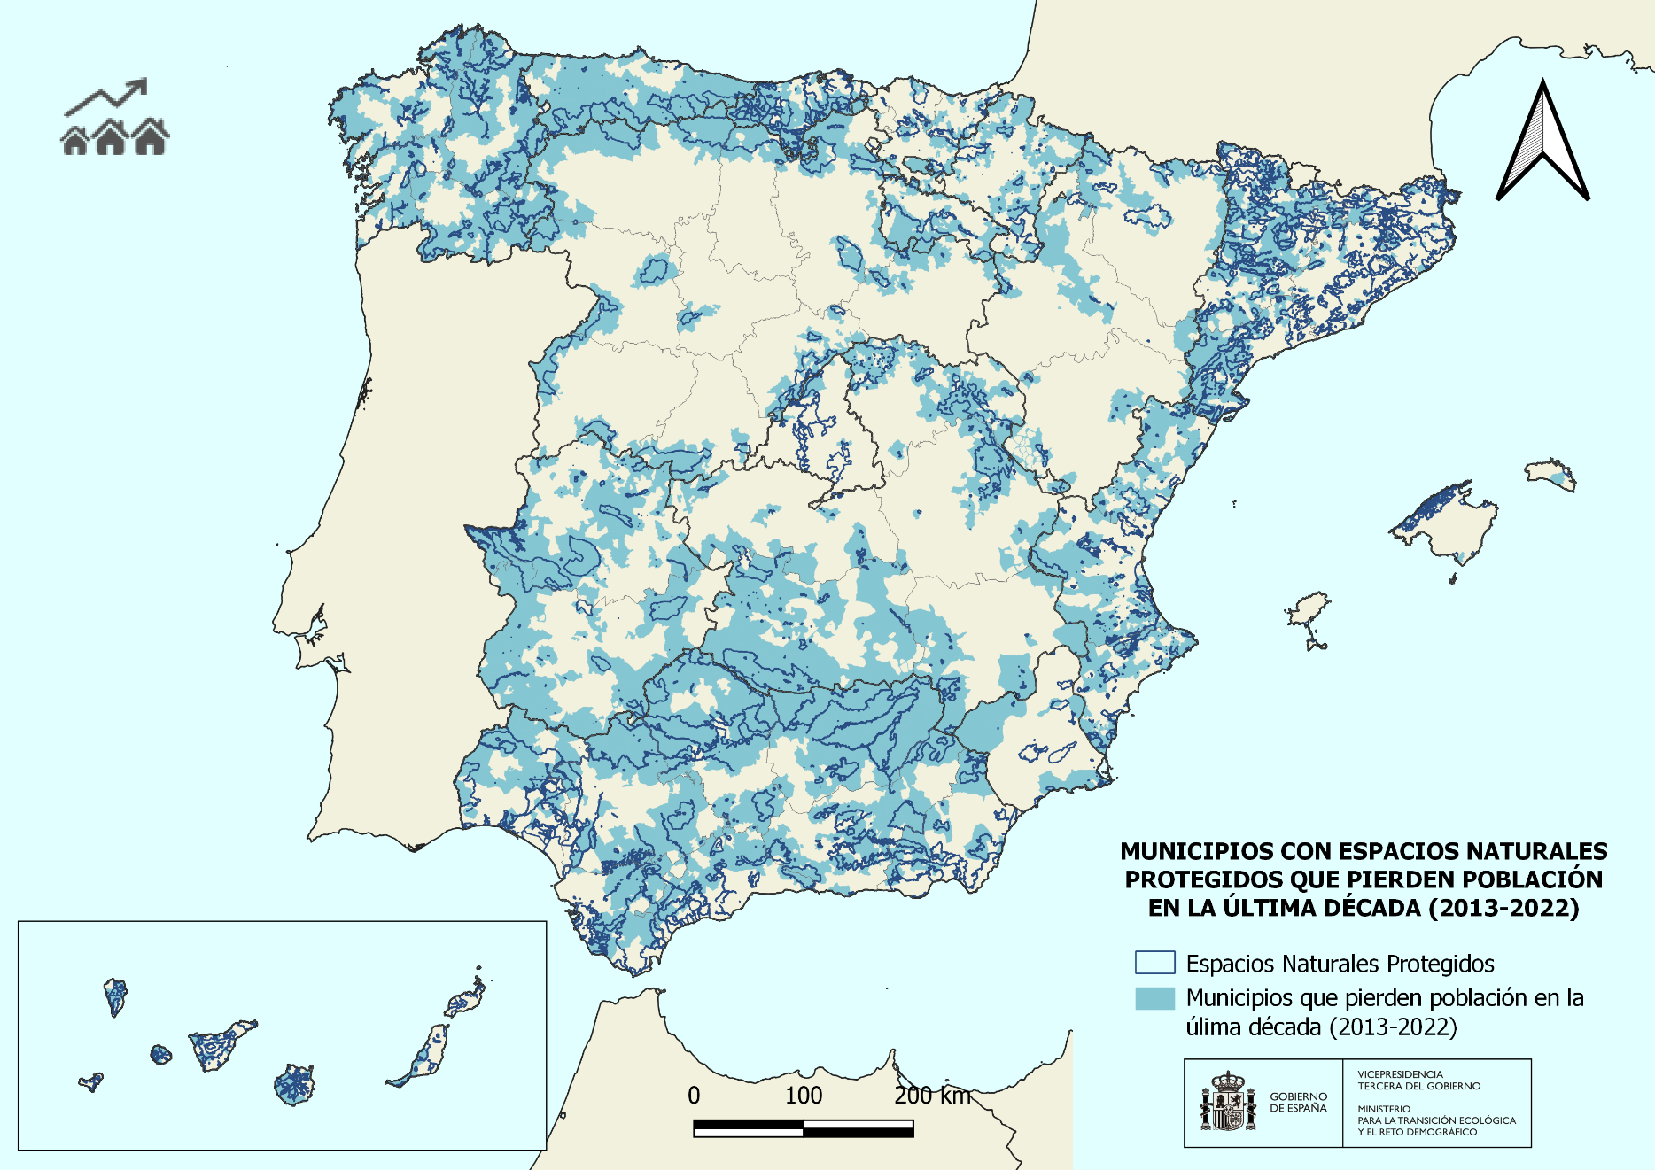

 | Fuente:
 | Ministerio para la Transición Ecológica y el Reto Demográfico. (2023). Elaborado por la Secretaría General para el Reto Demográfico, a partir de las cifras oficiales de población resultantes de la revisión del Padrón municipal a 1 de enero de cada año del INE, y de los datos del Banco de datos de la naturaleza del Ministerio para la Transición Ecológica y el Reto Demográfico.

241. Mun riesgo dem y RN
Regresar <-
 | 2.4 Sostenibilidad
 | 2.4.1 Reto demográfico, economía y sociedad

 | Porcentaje de municipios en riesgo demográfico y porcentaje de municipios de la Red Natura 2000 en riesgo demográfico

 | Municipios con densdiad inferior a 8 y 12,5 hab/km2 (2022)
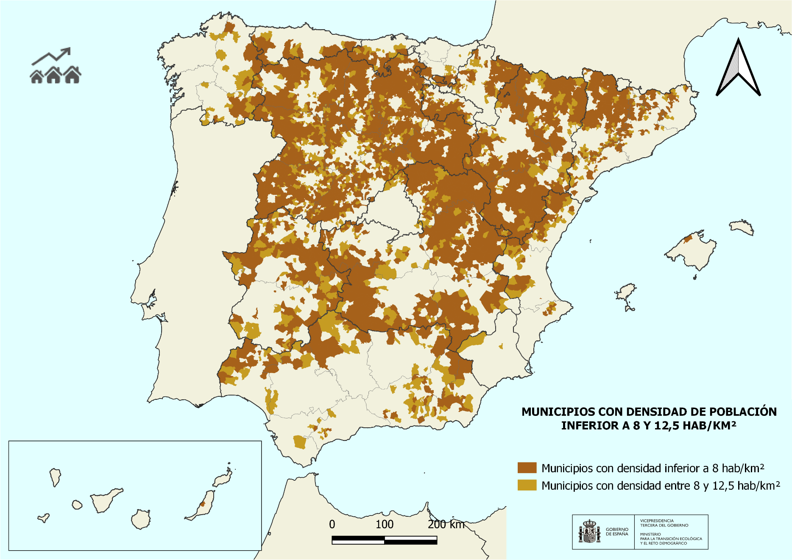

 | Municipios de la Red Natura 2000 con densidad de población inferior a los 12,5 hab/km2 (2022)

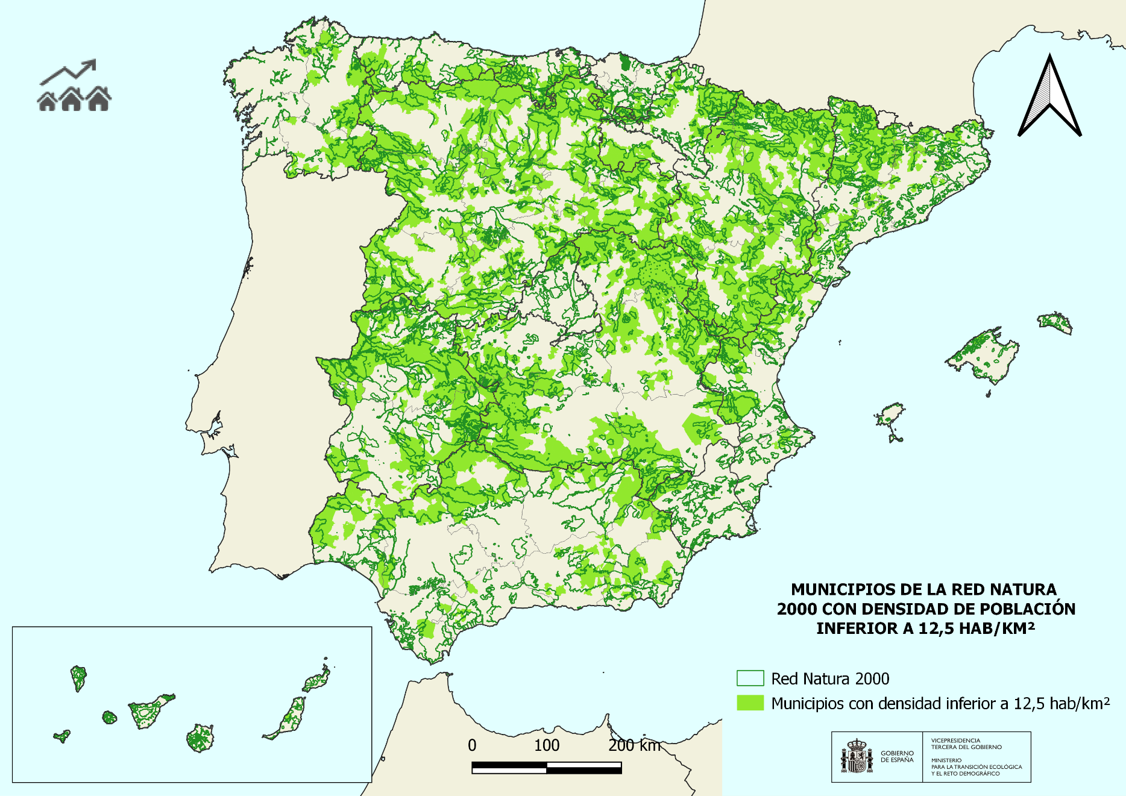

 | Fuente:
 | Ministerio para la Transición Ecológica y el Reto Demográfico. (2023). Elaborado por la Secretaría General para el Reto Demográfico, a partir de las cifras oficiales de población resultantes de la revisión del Padrón municipal a 1 de enero de cada año del INE, los datos del IGN, y los datos del Banco de datos de la naturaleza del Ministerio para la Transición Ecológica y el Reto Demográfico.

241. Municipios masculinizados
...
Población femenina por tamaño de municipio 2022
501-1.000 | 0.51 | 0.48
1.001-5.000 | 0.51 | 0.49
5.001-20-000 | 0.51 | 0.5
20.001-50.000 | 0.51 | 0.5
50.001-100.000 | 0.51 | 0.51
>100.000 | 0.51 | 0.52

Municipios masculinizados 2022

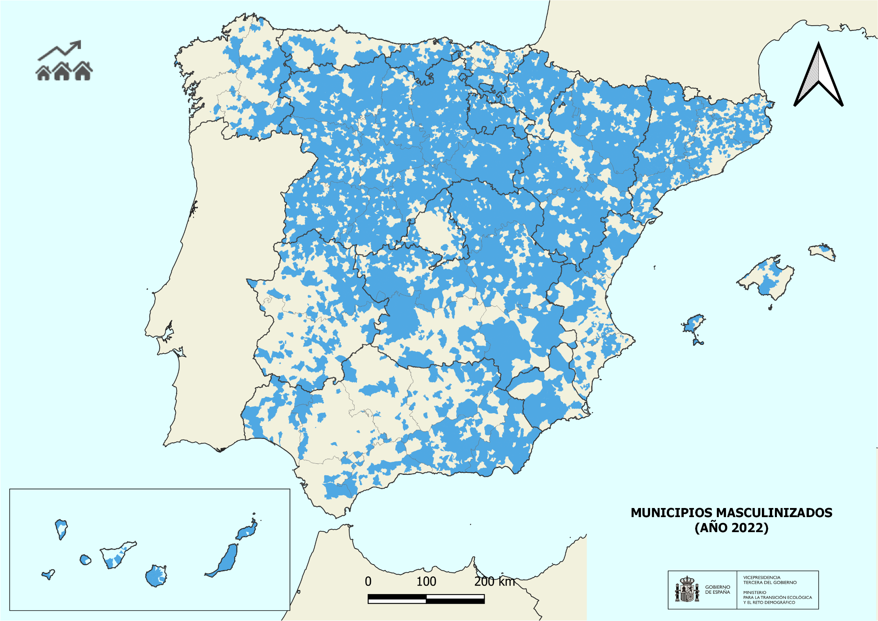

Fuente:
Ministerio para la Transición Ecológica y el Reto Demográfico. (2023). Elaborado por la Secretaría General para el Reto Demográfico, a partir de las cifras oficiales de población resultantes de la revisión del Padrón municipal a 1 de enero de cada año del INE. Y Estadística de Variaciones Residenciales. Instituto Nacional de Estadística.

3. CC. AA.
...
CC. AA. | Título del informe ambiental (*) | Año publicación | Enlace web del INFORME ambiental | Enlace a la web oficial sobre medio ambiente
Principado de Asturias | Red de Control de la Calidad del Aire en Asturias | 2023 | https://asturaire.asturias.es/ | https://medioambiente.asturias.es/inicio
 | Sistema de Información Ambiental | 2021 | https://medioambiente.asturias.es/general/-/categories/765610
Región de Murcia | Transparencia en medio ambiente (Indicadores medioambientales sobre aguas, atmósfera, residuos, reciclaje, así como información geolocalizada de montes, zonas protegidas…) |  | https://transparencia.carm.es/transparencia-en-materia-de-medio-ambiente | https://www.carm.es/web/pagina?IDCONTENIDO=64&IDTIPO=140&RASTRO=c$m27801
España | Perfil Ambiental de España 2022 | 2023 | https://author-miteco-prod.adobecqms.net/content/dam/miteco/es/ministerio/servicios/informacion/pae2022_es.pdf | https://www.miteco.gob.es/es/

(*) Si la comunidad autónoma tuviera un segundo tipo de informe (Cataluña, País Vasco, …), habría que insertar una segunda línea para incluir esa información.

Informes ambientales y web sobre medio ambiente de las CC. AA.
Ceuta
Melilla
Fuente: Elaboración propia
Con informe ambiental y temático específico
Con informe ambiental
Con revista ambiental
Con portal de información ambiental / Canal YouTube
Sin informe

